상품제안서
SF투어 스페셜 / 디스턴스 3구 볼마커세트 (로얄) | 상품코드: F17877

 |  |  |  |  |  |  | 02-412-0044 | www.easy1.co.kr
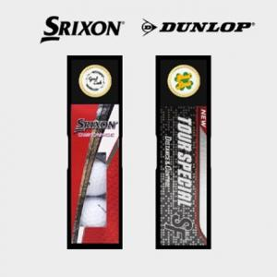

【상세/제작정보】 | 강한 바람에도 강한 탄도와 뛰어난 내구성의 볼마커세트

【인쇄/포장옵션】 | 실크 / 포장지포장

【공급단가】 | 수량 | 50~ | 100~ | 300~ | 500~ | 1,000~
*VAT별도 | 단가 | 10,920원 | 10,530원 | 10,140원 | 9,750원 | 9,360원

【상품 URL】 | https://dev.easy1.co.kr:443/src/goods_detail.php?gdno=17877

